Esquemas actual - propuesto
Esquema Actual | Esquema Propuesto
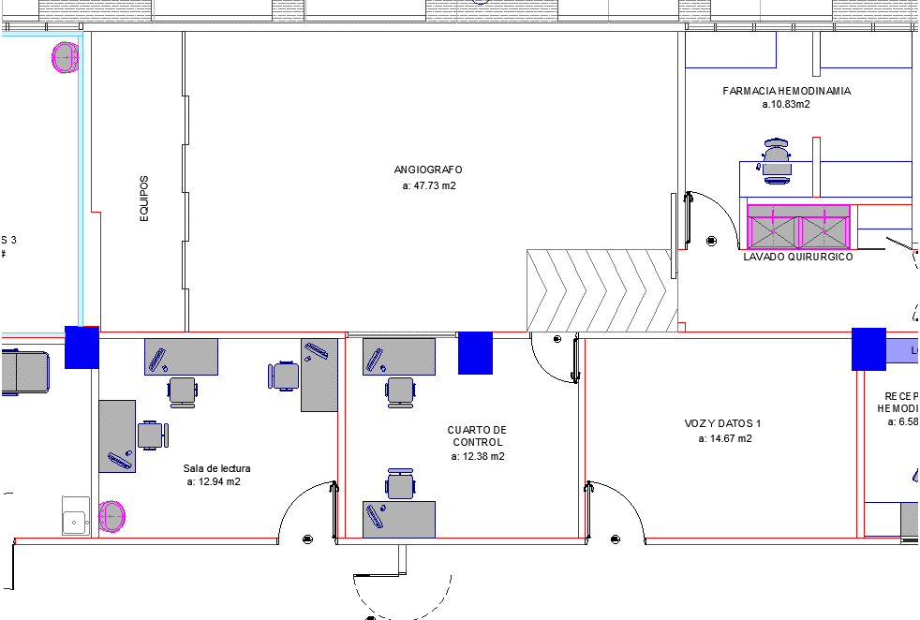 | 